信用交易
融资融券市场交易数据统计(2024-03-14)

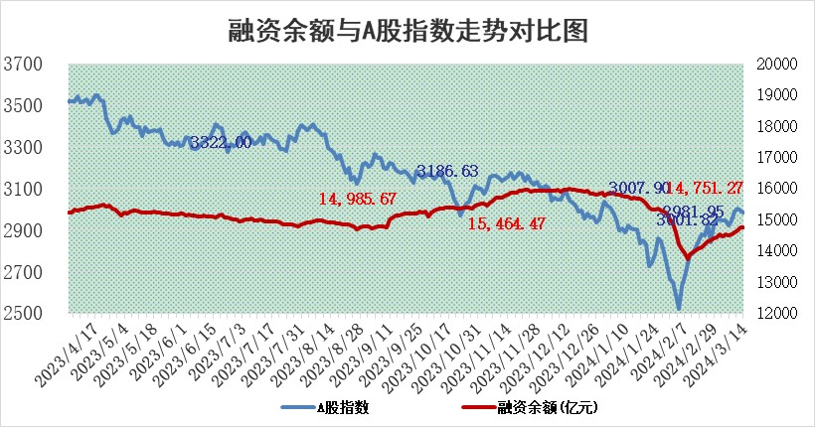
标的证券 | 融资融券余额（亿元） | 融资余额（亿元） | 融券余额（亿元） | 融资买入额（亿元） | 融资融券规模变化（亿元） | 融资余额增幅(‰) | 融券余额增幅(%)
统计数据 | 15,190.71 | 14,751.27 | 427.57 | 899.53 | 7.85 | 0.75 | -0.74

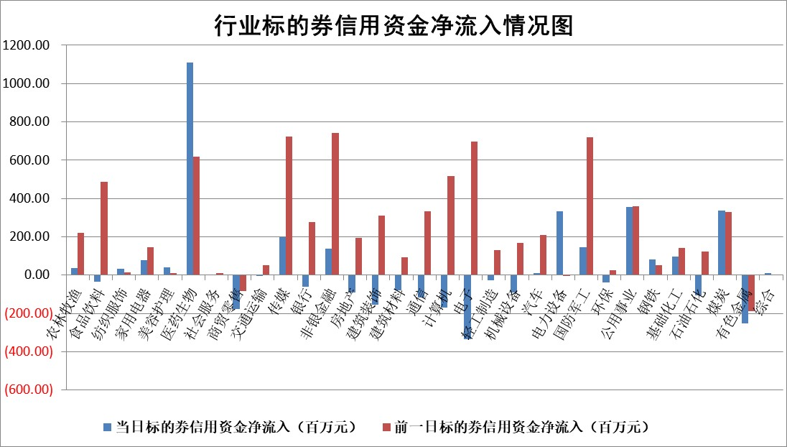

 |  |  |  |  |  |  |  | 2

 |  |  |  |  |  |  |  | 5
标的基金代码 | 标的基金简称 | 融资余额/市值(%) | 融资余额增幅(%) | 融资买入额/成交金额(%) | （融资余额净增额-融券余额净增额）/市值(‱) | 融券余额降幅(%) | ABS[（融资余额净增额-融券余额净增额）/市值净增额-1](%)
159902 | 华夏中小板ETF | 0.00 | 0.00 | 0.00 | 0.00 | 0.00 | 100.00
159915 | 易方达创业板ETF | 1.75 | 3.94 | 46267.33 | 6.40 | -4.08 | 113.04
159919 | 嘉实沪深300ETF | 0.82 | 8.70 | 24.76 | 5.70 | -40.27 | 116.20
159920 | 华夏恒生ETF | 52.85 | -0.15 | 7.69 | -8.09 | 0.79 | 89.84
159922 | 嘉实中证500ETF | 0.38 | 12.53 | 7.80 | -5.78 | -14.07 | 85.94
159925 | 南方沪深300ETF | 0.04 | -72.84 | 0.08 | -11.08 | 0.28 | 60.53
159928 | 消费ETF | 1.16 | 0.15 | 3.57 | 0.18 | 0.35 | 100.51
159934 | 易方达黄金ETF | 170.30 | -0.03 | 34.13 | -5.05 | 0.00 | 122.14
159939 | 全指信息技术ETF | 0.79 | -4.21 | 77.66 | -3.46 | 0.00 | 98.43
159940 | 全指金融地产ETF | 0.12 | 0.85 | 0.09 | 0.10 | 0.00 | 100.30
159995 | 半导体芯片ETF | 2.59 | 1.48 | 116.65 | 4.13 | 1.60 | 102.61
159997 | 天弘中证电子ETF | 1.86 | -2.47 | 1.00 | -4.71 | 1.80 | 97.43
159998 | 天弘中证计算机主题ETF | 0.54 | -0.05 | 0.13 | 0.12 | 1.53 | 100.08
510050 | 华夏上证50ETF | 4.54 | 0.27 | 331.96 | 0.84 | -9.49 | 102.43
510180 | 华安上证180ETF | 0.46 | 0.00 | 2.99 | -0.07 | -22.11 | 99.84
510880 | 华泰柏瑞红利ETF | 0.27 | -13.95 | 1.95 | -2.97 | 38.32 | 104.43
510900 | 易方达恒生H股ETF | 63.54 | -0.05 | 2.95 | -3.12 | 0.00 | 98.15
511010 | 5年期国债ETF | 10.29 | 0.61 | 0.27 | 6.27 | 0.00 | 215.52
511380 | 可转债及可交换债券ETF | 6.07 | -0.18 | 5.07 | -1.08 | 0.01 | 107.94
512000 | 全指证券ETF | 8.01 | 0.37 | 15.32 | 3.77 | 21.25 | 106.47
512010 | 沪深300医药卫生ETF | 5.43 | -1.24 | 46.94 | -7.14 | -1.47 | 118.01
512070 | 沪深300非银ETF | 2.24 | 7.55 | 200.79 | 15.80 | 0.79 | 103.80
512400 | 南方中证申万有色金属ETF | 2.44 | 3.61 | 1.66 | 8.69 | 2.43 | 94.99
512580 | 广发中证环保产业ETF | 1.16 | -2.29 | 0.44 | -2.67 | 1.03 | 97.43
512660 | 国泰中证军工ETF | 3.66 | 0.22 | 18.76 | 1.24 | 1.76 | 100.85
512800 | 华宝中证银行ETF | 14.81 | -0.54 | 1.01 | -8.03 | -0.12 | 79.77
512980 | 广发中证传媒ETF | 1.10 | -10.81 | 132.32 | -17.07 | -66.74 | 94.87
515030 | 华夏中证新能源汽车ETF | 2.28 | -1.17 | 9.92 | -3.95 | -19.96 | 96.81
515050 | 华夏中证5G通信主题ETF | 0.97 | -8.87 | 5.91 | -9.04 | 10.71 | 90.72
515070 | 华夏中证人工智能ETF | 3.70 | -1.00 | 7.20 | -3.31 | 1.11 | 74.20
标的股票比较指标 |  | 融资余额/流通A股市值(%) | 融资余额增幅(%) | 融资买入额/成交金额(%) | （融资余额净增额-融券余额净增额）/流通A股市值(‱) | 融券余额降幅(%) | ABS[（融资余额净增额-融券余额净增额）/流通A股市值净增额-1](%)
前十名标的个股 |  | 阳光城 | 诺思格 | 七匹狼 | 创益通 | 德林海 | 纽威数控
 |  | 搜于特 | 良信股份 | 闰土股份 | 纽泰格 | 思林杰 | 粤万年青
 |  | 紫鑫药业 | 龙源电力 | 华达科技 | 中信海直 | 旋极信息 | 新瀚新材
 |  | 嘉凯城 | 创益通 | 丰林集团 | 榕基软件 | 清源股份 | 瑞可达
 |  | 宋都股份 | 荣昌生物 | 淮河能源 | 万丰奥威 | 南方传媒 | 好利科技
 |  | 美好置业 | 中交地产 | 瑞可达 | 超越科技 | 能辉科技 | 新锐股份
 |  | 中天金融 | 新集能源 | 创益通 | 零点有数 | 国新文化 | 超达装备
 |  | 庞大集团 | 榕基软件 | 福达合金 | 良信股份 | 特发信息 | 菲菱科思
 |  | 泽达易盛 | 诺禾致源 | 信捷电气 | 九联科技 | 聆达股份 | 恒光股份
 |  | 蓝光发展 | 南方传媒 | 光大银行 | 中捷精工 | 任子行 | 金三江
后十名标的个股 |  | 天喻信息 | 华恒生物 | 甘肃电投 | 东方精工 | 华融化学 | 江苏北人
 |  | 步步高 | 泰格医药 | 天喻信息 | 川润股份 | 精进电动 | 双环传动
 |  | 鸿达兴业 | 川润股份 | 步步高 | 强力新材 | 诺诚健华 | 康龙化成
 |  | 天沃科技 | 普蕊斯 | 鸿达兴业 | 元道通信 | 中通客车 | 恩威医药
 |  | 金圆股份 | 国博电子 | 天沃科技 | 泰格医药 | 新力金融 | 科美诊断
 |  | 哈工智能 | 东方精工 | 金圆股份 | 腾亚精工 | 龙头股份 | 震有科技
 |  | 正邦科技 | 新凤鸣 | 哈工智能 | 亚通股份 | 南大环境 | 福达合金 | ;
 |  | 华铁股份 | 海创药业 | 正邦科技 | 新特电气 | 中自科技 | 伊利股份
 |  | 中国中期 | 秦安股份 | 华铁股份 | 武汉凡谷 | 中电兴发 | 华业香料
 |  | 新华联 | 宇通客车 | 中国中期 | 高澜股份 | 好利科技 | 鸥玛软件
说明：1.以上普通交易数据和信用交易数据皆以交易日收盘后数据为基准；2.上述标的证券总数据只计算标的证券市场总数据，不包括从标的证券中调出去标的证券数据，所以与交易所公布的总值略有不同； 3.上述行业采用申万一级行业分类；4.以上标的基金和标的个股中比较的6个指标值中：前5个（从左至右）为正向指标，值越大排名越靠前；第6个为逆向指标，值越小，排名越靠前；5.第6个指标中ABS[]表示求绝对值，其主要用于考量信用资金相对净流入对股价相对净变化的贡献程度；6.数据来源：wind，交易所。

 | 证券代码 | 新增融资余额 | 融资买入额 | 融资买入增幅前10
远大智能 | 002689 | 28175353 | 42268582 | 199%
亚太股份 | 002284 | 21555247 | 34242865 | 82%
赛诺医疗 | 688108 | 72122899 | 101076547 | 78%
湖南发展 | 000722 | 66023557 | 137112987 | 75%
柘中股份 | 002346 | 14584119 | 36845980 | 58%
国城矿业 | 000688 | 24683149 | 48240585 | 54%
兆新股份 | 002256 | 1985058 | 4066269 | 52%
凯美特气 | 002549 | 33806472 | 61340055 | 52%
华昌达 | 300278 | 13474542 | 19303225 | 48%
新华联 | 000620 | 27311937 | 39201759 | 43%

 | 证券代码 | 新增融资余额 | 融资买入额 | 融资买入增幅前10
兔宝宝 | 002043 | 73310337 | 89923983 | 334%
捷昌驱动 | 603583 | 26026415 | 31686727 | 262%
湘财股份 | 600095 | 94196837 | 132280449 | 252%
中谷物流 | 603565 | 49103883 | 60098371 | 234%
中青宝 | 300052 | 24215352 | 31377809 | 98%
顾家家居 | 603816 | 138518545 | 188424210 | 78%
喜临门 | 603008 | 31503289 | 48351944 | 77%
财信发展 | 000838 | 10831830 | 17666790 | 74%
苏州银行 | 002966 | 10578096 | 19143736 | 72%
金诚信 | 603979 | 23858538 | 36098133 | 60%

